Hibajegyek
Ssz. | Hiba leírása | Link | Prio | Dátum | Javítva?
11 | kurzus oldalon, a kurzus címe ne a headben legyen, hanem az első blokk fölött (ahogy az élesen) - persze megfelelő méretben | /course/view.php?id=144361# | magas | 08.14. | -->
13 | hibával elszáll | http://moodle-dev.uni-corvinus.hu/bce_eles/theme/adaptable/set_courses_options.php?id=3 | magas | 08.15.
14 | nem lehet portálszintű rendszergazdát hozzáadni a guiról, hiába választom ki, és konfirmálom | http://moodle-dev.uni-corvinus.hu/bce_eles/admin/roles/admins.php | magas | 08.18.
15 | belépést követő oldal (kezdőoldal) nem listázza a kurzusokat |  | magas | 08.18.
22 | adatbázis olvasási hiba, nem tölt be a kurzus | http://moodle-dev.uni-corvinus.hu/bce_eles/course/view.php?id=57716 | magas | 08.19.
23 | kezdőoldal továbbra sem jó: nincsenek kint a kurzusok |  | magas | 08.19.
24 | Hiba az adatbázis olvasása közben | http://moodle-dev.uni-corvinus.hu/bce_eles/course/view.php?id=98712 | magas | 08.19.
29 | dubla kurzuslista kezdőoldalon | http://moodle-dev.uni-corvinus.hu/bce_eles/index.php | magas | 08.19.
28 | mindig minden félév kurzusai megjelennek, csak a kiválaszott szemeszter kurzusait kellene a kezdőlapon listázni | http://moodle-dev.uni-corvinus.hu/bce_eles/index.php?semester=2017/2018/2 | magas | 08.19.
10 | szerkesztés bekapcsolása gomb legyen látványosabb (látom a fogaskereket, de sokan a feliratot fogják keresni) | csak annyi kéne, hogy szöveg is legyen | közepes | 08.14.
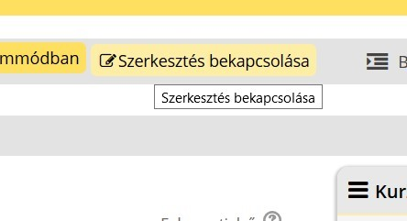
1 | Nem tudtam admin felhasználót hozzáadni. Hiába állítottam be, és konfirmáltam, nem jelent meg a listában | /admin/roles/admins.php | közepes | 08.14.
7 | nyelvi fájl: át kéne hozni azokat a dolgokat, amik újak vagy módosítottak voltaka régiben |  | közepes | 08.14.
18 | Finlab oldalon a blokkok teljesen elcsúsztak | http://moodle-dev.uni-corvinus.hu/bce_eles/local/finlab/ | közepes | 08.18. | -->
25 | kurzus oldalon 5x van ott, hogy letöltése a fogaskerék alatt | http://moodle-dev.uni-corvinus.hu/bce_eles/course/edit.php?id=72942&returnto=catmanage | közepes | 08.19. | -->
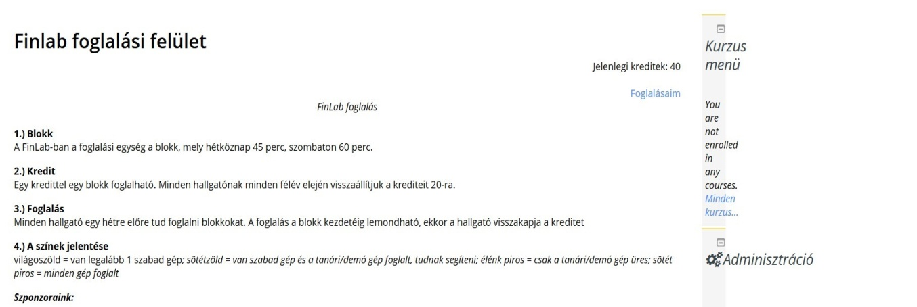
26 | css: .pt-3, .py-3 { padding-top: 1rem !important; .box { margin-top: 15px; | --> vegyük le 0px-re ezt a két top értéket, hatalmasak a térközök | közepes | 08.19.
27 | .block .header .title h2 { line-height: 5px; | --> 5px legyen a lineheight | közepes | 08.19.
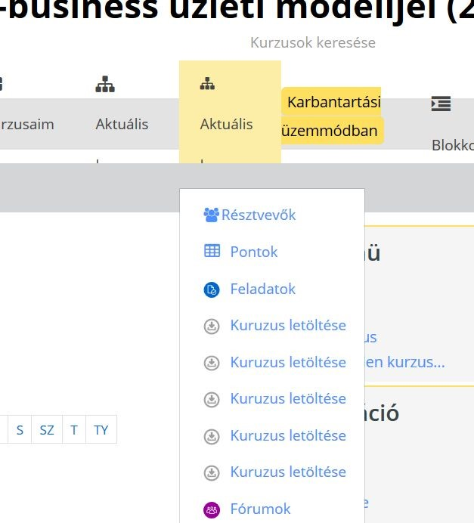
9 | breadcrumbs lehetne pofásabb, mint az élesen |  | alacsony | 08.14. | -->
12 | ikonkészlet: vegyü át a jelenlegi éles rendszer ikonkészletét a tevékenységekhez és tananyagokhoz |  | alacsony | 08.14.
2 | Gomb hover zöld (adaptable), pedig világos sárga kellene |  | alacsony | 08.14.
4 | telepíteni kellene ezt a plugint: |  | alacsony | 08.14.
21 | bcefavicon3.png' állomány nem olvasható. Vagy nem létezik, vagy gond van az engedéllyel. |  | alacsony | 08.19.
29 | egyéb css: online felhasználók blokkban nagyon nagy az avatar kép mérete, vegyük le 16x16 pixelre (mint az élesen) |  | közepes | 08.19.
30 | HÖK választás doboz teteje és a jobb oldali blokkok teteje, legyenek egy vonalban |  | közepes | 08.19.
31 | Login oldal 1.: elfelejtett jelszó --> ne a default oldalra dobjon, ahol meg lehet adni email címet, hanem egy egyedi popup jöjjön fel, hogy a cusmanban lehet változtatni (lásd éles) |  | közepes | 08.20.
32 | Login oldal 2.: Felirat kellene: "Üdvözöljük a Budapesti Corvinus Egyetem e-learning rendszerében! Belépéshez adja meg a CUSMAN felhasználónevét és jelszavát." Lásd éles |  | közepes | 08.20.
33 | Login oldal 3.: login box, elfelejtett jelszó link stb. elrendezés legyen olyan, mint az élesen. |  | közepes | 08.20.
34 | Login oldal 4.: háttér: váltakozó képek, lásd éles |  | közepes | 08.20.
35 | kezdőoldal: kurzusokhoz random kép választó |  | közepes | 08.20.
36
37
38
39
40

